שער
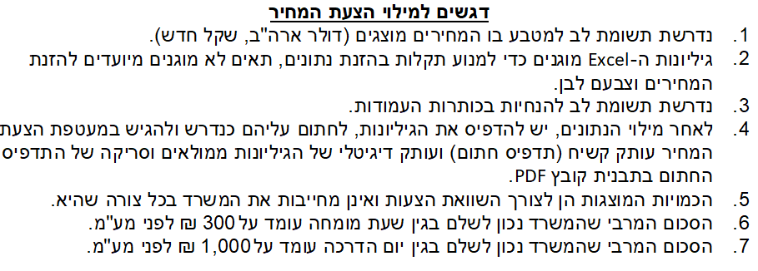
מדינת ישראל משרד המשפטים אגף טכנולוגיות דיגיטליות ומידע

מזהה הפנייה לקבלת הצעות: | 12-2021

נושא הפנייה לקבלת הצעות: | אספקה הטמעה ותחזוקה של מוצרי חברת Pulse Secure עבור משרד המשפטים

שם הגוף המציע:

מזהה הגוף המציע (ח.פ/ח.צ/ע.מ וכדו')

תאריך:

חתימה וחותמת:

